Thời gian xử lý ảnh
Tên file | Input | Thời gian (s) | Output | Số điểm G-code
1.jpg |  | 1.98 | 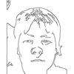 | 801
 |  | TỔNG: 1.980 giây

